房地产相关
迪拜房产信息 | https://dxbinteract.com/
 | 输入城市名称

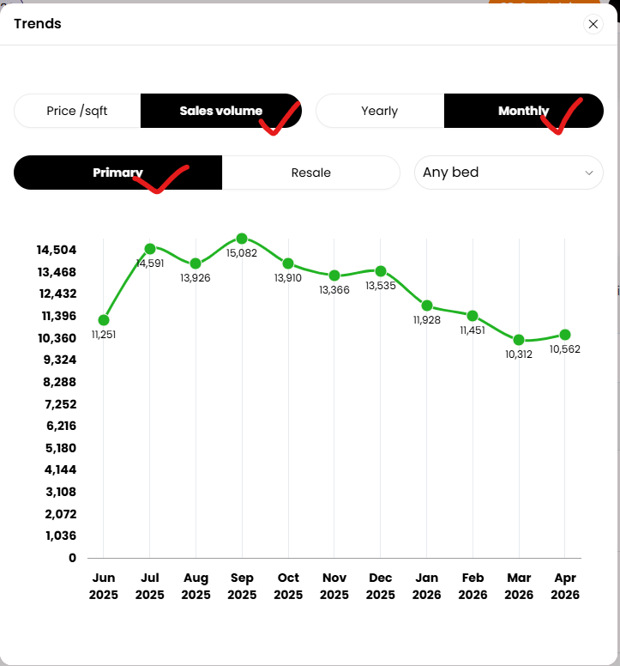

美国-新屋销售 | https://sc.macromicro.me/collections/7/us-housing-relative/34/new-house-price
美国-新屋库存 | https://sc.macromicro.me/charts/72187/us-new-home-for-sale
美国-新屋开工vs.营建许可 | https://sc.macromicro.me/charts/30/housing-start

